SpringIOC＆DI
org.springframework.context.ApplicationContextインターフェースは
SpringIoCコンテナーを表し、Beanのインスタンス化、構成、アセンブルを担当します。
コンテナーは、構成メタデータを読み取ることで、インスタンス化、構成、アセンブルするコンポーネントに関する指示を取得します。
構成メタデータは、アノテーション付きコンポーネントクラス、ファクトリメソッドを含む構成クラス、
または外部XMLファイルやGroovyスクリプトとして表すことができます。
どちらの形式でも、アプリケーションとそれらのコンポーネント間の豊富な相互依存関係を構成できます。

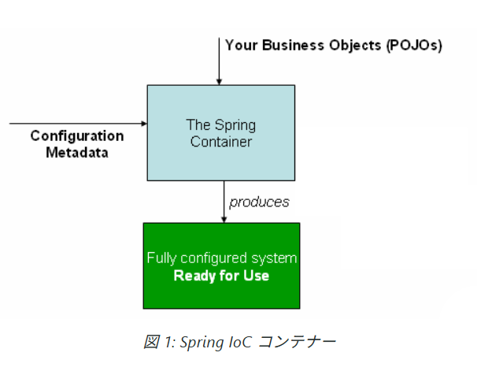

 |  | Your Business Objects
 |  | → アプリが自分で定義したクラス（User, UserService, Order, Productなど）

 |  | Configuration Metadata
 |  | → どういうクラスをどう構成するかの設計図（XML, アノテーションなど）

 |  | Spring Container
 |  | → それらのクラスをインスタンス化し、依存関係を注入するコンテナ（IoC）

デプロイファイルについて
 | applicationContext.xml
 | <beans xmlns="http://www.springframework.org/schema/beans"
 | xmlns:tx="http://www.springframework.org/schema/tx"
 | xmlns:context="http://www.springframework.org/schema/context"
 | xmlns:xsi="http://www.w3.org/2001/XMLSchema-instance"
 | xsi:schemaLocation="http://www.springframework.org/schema/beans
 | http://www.springframework.org/schema/beans/spring-beans.xsd
 | http://www.springframework.org/schema/context
 | http://www.springframework.org/schema/context/spring-context.xsd
 | http://www.springframework.org/schema/tx
 | http://www.springframework.org/schema/tx/spring-tx.xsd">

 | <!-- コンポーネントスキャン -->
 | <context:component-scan base-package="com.example"/>

 | <!-- データソース定義 -->
 | <bean id="dataSource" class="org.apache.commons.dbcp2.BasicDataSource">
 | <property name="driverClassName" value="com.mysql.cj.jdbc.Driver"/>
 | <property name="url" value="jdbc:mysql://localhost:3306/test"/>
 | <property name="username" value="root"/>
 | <property name="password" value="password"/>
 | </bean>

 | <!-- トランザクションマネージャーなど -->
 | <bean id="transactionManager" class="org.springframework.jdbc.datasource.DataSourceTransactionManager">
 | <property name="dataSource" ref="dataSource"/>
 | </bean>

 | <tx:annotation-driven transaction-manager="transactionManager"/>
 | </beans>

Spring AOP例
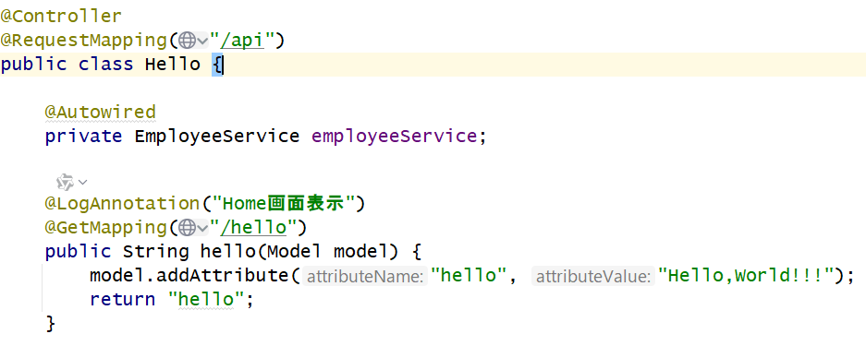
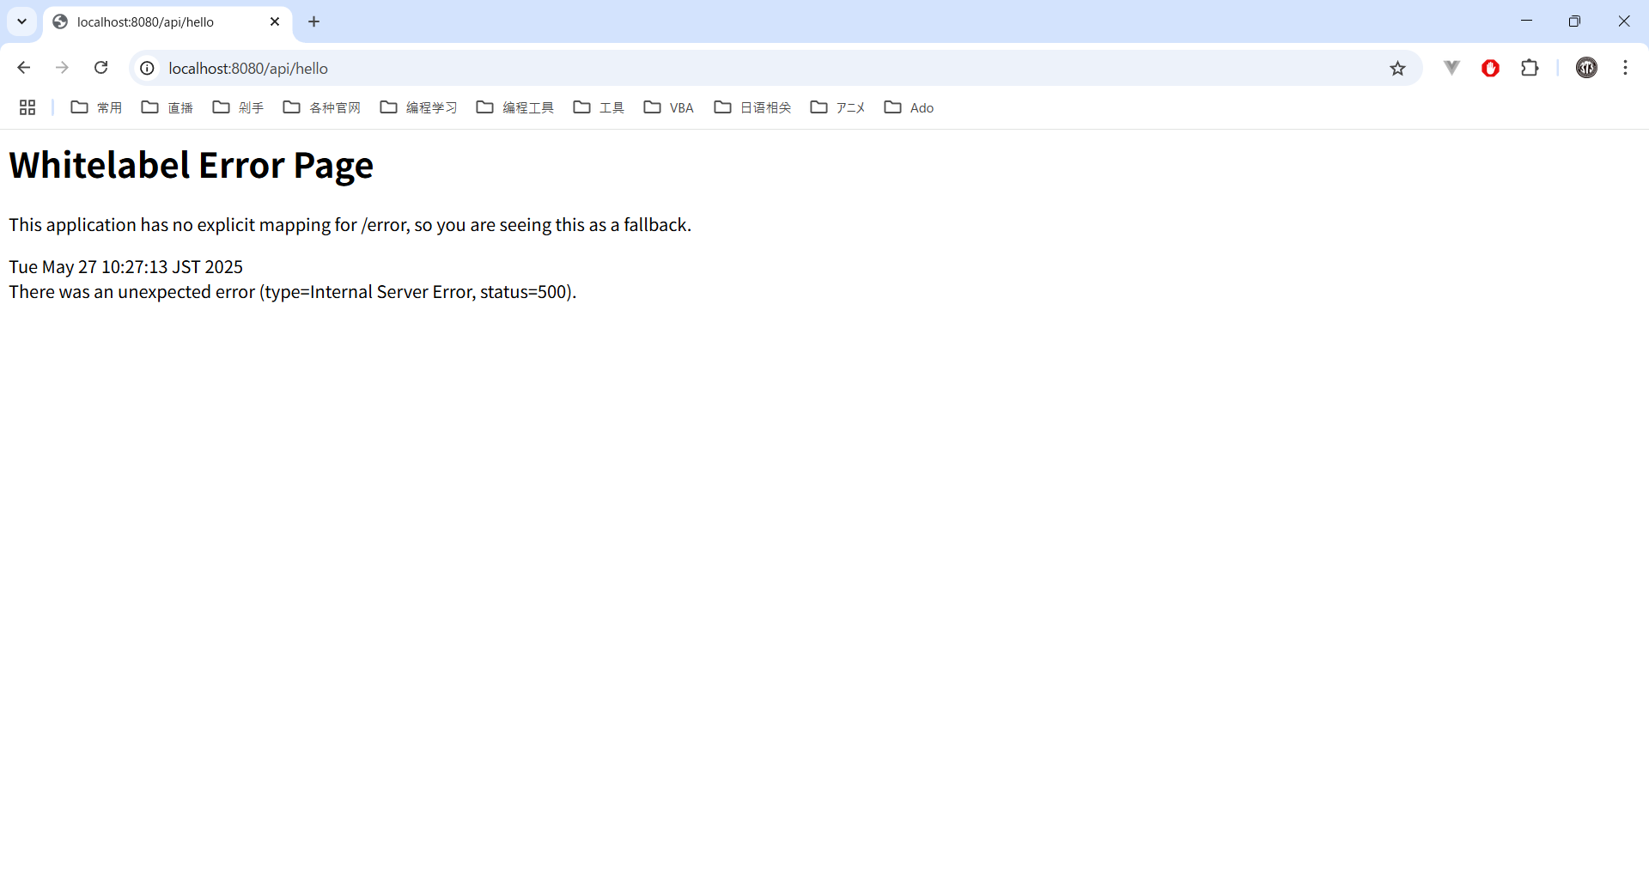
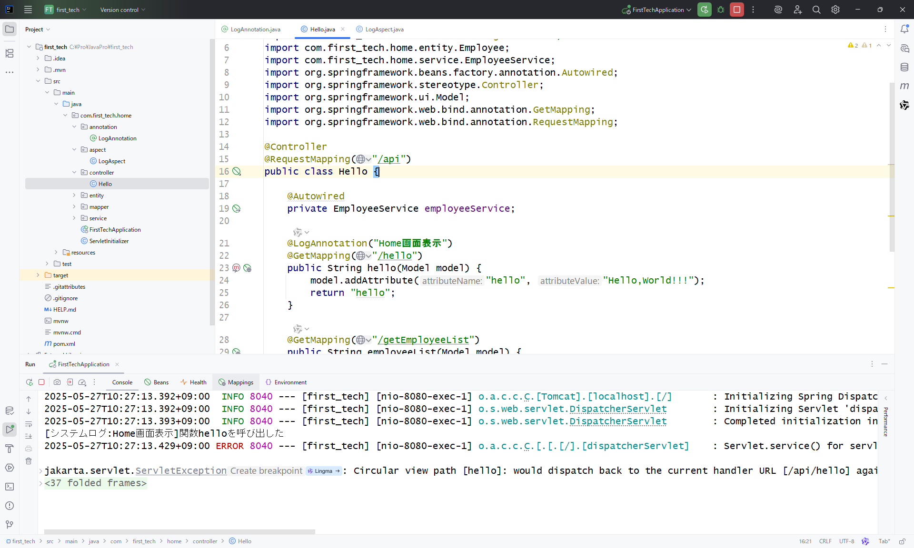
■pom.xmlファイルに下記の内容を追加
 | <dependency>
 | <groupId>org.springframework.boot</groupId>
 | <artifactId>spring-boot-starter-aop</artifactId>
 | </dependency>

■カスタマイズしたアノテーション
 | LogAnnotation.java
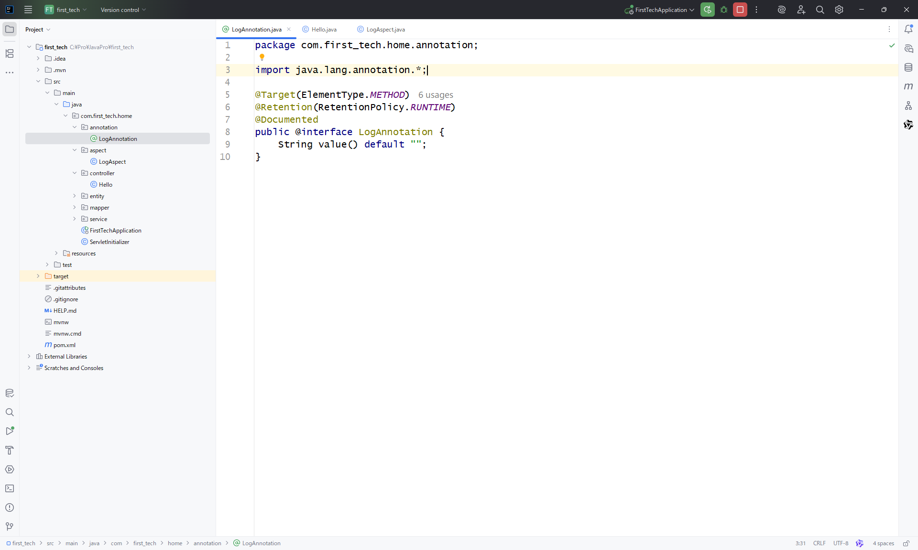

■関数の上にのみ使う
@Target(ElementType.METHOD
■稼働中の時、保持する
@Retention(RetentionPolicy.RUNTIME)
■JavaDocに含めている
@Documented

 | LogAspect.java
 | package com.first_tech.home.aspect;

 | import com.first_tech.home.annotation.LogAnnotation;
 | import org.aspectj.lang.ProceedingJoinPoint;
 | import org.aspectj.lang.annotation.Around;
 | import org.aspectj.lang.annotation.Aspect;
 | import org.aspectj.lang.annotation.Pointcut;
 | import org.aspectj.lang.reflect.MethodSignature;
 | import org.springframework.stereotype.Component;

@Aspect（切面）
アスペクト（@Aspect アノテーションが付けられたクラス）は、他のクラスと同じようにメソッドとフィールドを持つことができます。また、ポイントカット、アドバイス、導入（型間）宣言を含めることもできます。
@Component
クラスをコンテナ（IoC）に注入する
 | import java.lang.reflect.Method;

 | @Aspect
 | @Component
 | public class LogAspect {

 | /**
 | * 定义日志记录切点，匹配使用
 | * {@annotation com.first_tech.home.annotation.LogAnnotation}注解的方法
 | * 该切点将作为AOP日志记录的通知入口
 | *
 | * @return 无返回值（仅作为切点标识）
@Pointcut（切点）
 | */
 | @Pointcut("@annotation(com.first_tech.home.annotation.LogAnnotation)")
 | public void logPointCut() {
 | System.out.println("LogPointCut");
 | }

@Around（Around Advice围绕）
 | @Around("logPointCut()")
 | public Object around(ProceedingJoinPoint point) throws Throwable {
 | // 获取连接点的方法名称
 | String methodName = point.getSignature().getName();
 | // 获取方法签名和方法元对象以进行注解解析
 | MethodSignature signature = (MethodSignature)point.getSignature();
 | Method method = signature.getMethod();
 | // 获取方法上的日志注解实例
 | LogAnnotation annotation = method.getAnnotation(LogAnnotation.class);
 | // 当注解存在时输出系统日
 | if (annotation != null) {
 | String value = annotation.value();
 | System.out.println("[システムログ:" + value + "]" +"関数" + methodName + "を呼び出した");
 | }
 | // 执行原始方法调用并返回结果
 | return point.proceed();
 | }

 | }

 | AOPのアノテーションを関数の上に付ける
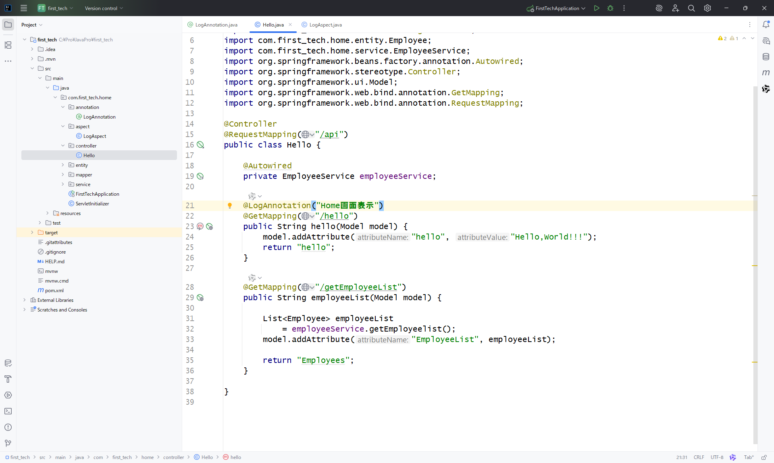

■実行結果：
 | 下記APIアクセスする

